附件1
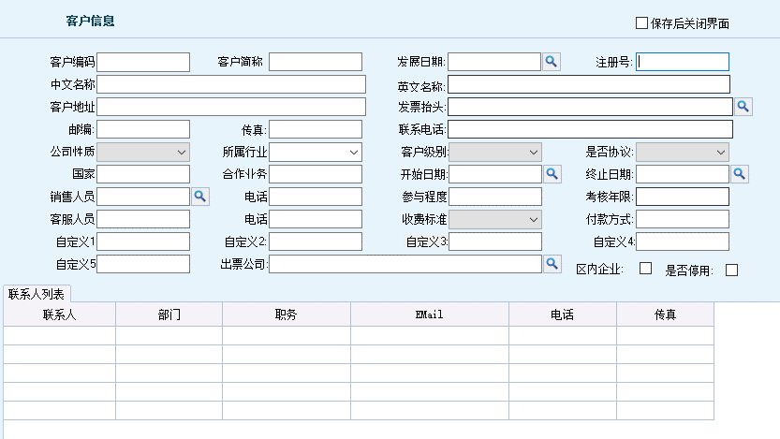
客户信息列表
客户编码 | 拼音码 | 发展日期 | 注册号 | 中文名称 | 出票公司 | 英文名称 | 客户地址 | 邮编 | 公司电话 | 联系人 | 电子邮箱 | 联系电话 | 传真 | 客户结算 | 所属行业 | 是否停用

客户信息填写框

